1
Gráfica c
a)
Trabajador | Operaciones
1 | 295
2 | 306
3 | 292
4 | 297
5 | 294
6 | 343
7 | 285
8 | 240
9 | 329
10 | 305
11 | 277
12 | 260
13 | 337
14 | 320
 | 4180
c | 298.57
LCS | 350.41
LCI | 246.73

b)
El octavo trabajdor realiza pocas operaciones en comparación a sus compañeros. De hecho a partir del 6 al 14 empleado
hay mucha diferencia en el número de operaciones que llevan a cabo los empleados. Se debería de estándarizar un poco más
las responsabilidades.
c)

Gráfica de Individuales
Trabajador | Operaciones | Rango Móvil
1 | 295
2 | 306 | 11
3 | 292 | 14
4 | 297 | 5
5 | 294 | 3
6 | 343 | 49
7 | 285 | 58
8 | 240 | 45
9 | 329 | 89
10 | 305 | 24
11 | 277 | 28
12 | 260 | 17
13 | 337 | 77
14 | 320 | 17
Gráfico de Rangos Móviles
 | R = | 33.62
LCC | 298.57 | 109.82
LCS | 387.82 | 33.62
LCI | 209.33 | 0
D4 = | 3.267
D3 = | 0

d)
Con ambos gráficos se llega a la misma conclusión. Hay una gran variabilidad en el número de operaciones que deben de hacer los empleados.
No sería conveniente quitar los estándares de trabajo, en su lugar hay que reoganizarlos para que el trabajo sea más equitativo. Una opción
sería estándarizar no el puesto de trabajo, sino más bien el flujo de las operaciones y trabajar con empléados polivalentes (JIT).
La gráfica de individuales me permite observar las diferencias importantes que hay viendo el gráfico de intervalos.

2
 |  |  |  | Límites Fijos |  | Límites Variables
Lote | Tamaño | Defectos | U | UCL | LCL | UCL | LCL
1 | 20 | 17 | 0.85 | 1.67 | 0.38 | 1.70 | 0.35
Gráfica U con Límites Variables
2 | 20 | 24 | 1.20 | 1.67 | 0.38 | 1.70 | 0.35
3 | 20 | 16 | 0.80 | 1.67 | 0.38 | 1.70 | 0.35
4 | 20 | 26 | 1.30 | 1.67 | 0.38 | 1.70 | 0.35
5 | 15 | 15 | 1.00 | 1.67 | 0.38 | 1.81 | 0.24
6 | 15 | 15 | 1.00 | 1.67 | 0.38 | 1.81 | 0.24
7 | 15 | 20 | 1.33 | 1.67 | 0.38 | 1.81 | 0.24
8 | 25 | 18 | 0.72 | 1.67 | 0.38 | 1.63 | 0.42
9 | 25 | 26 | 1.04 | 1.67 | 0.38 | 1.63 | 0.42
10 | 25 | 16 | 0.64 | 1.67 | 0.38 | 1.63 | 0.42
11 | 25 | 25 | 1.00 | 1.67 | 0.38 | 1.63 | 0.42
12 | 30 | 21 | 0.70 | 1.67 | 0.38 | 1.58 | 0.47
13 | 30 | 40 | 1.33 | 1.67 | 0.38 | 1.58 | 0.47
14 | 30 | 24 | 0.80 | 1.67 | 0.38 | 1.58 | 0.47
15 | 30 | 29 | 0.97 | 1.67 | 0.38 | 1.58 | 0.47
16 | 30 | 32 | 1.07 | 1.67 | 0.38 | 1.58 | 0.47
17 | 30 | 30 | 1.00 | 1.67 | 0.38 | 1.58 | 0.47
18 | 30 | 34 | 1.13 | 1.67 | 0.38 | 1.58 | 0.47
19 | 15 | 11 | 0.73 | 1.67 | 0.38 | 1.81 | 0.24
20 | 15 | 14 | 0.93 | 1.67 | 0.38 | 1.81 | 0.24
21 | 15 | 30 | 2.00 | 1.67 | 0.38 | 1.81 | 0.24
22 | 15 | 17 | 1.13 | 1.67 | 0.38 | 1.81 | 0.24
23 | 15 | 18 | 1.20 | 1.67 | 0.38 | 1.81 | 0.24
24 | 15 | 20 | 1.33 | 1.67 | 0.38 | 1.81 | 0.24
21.875 | 525 | 538 | 1.02

Gráfica U con Límites Fijos

3
Gráfica R
Promedio | USL | CSL | LSL | m | USL | CSL | LSL | Rango | Promedio | USL | CSL | LSL | m | Promedio | USL | CSL | LSL | m
100.20 | 102.149 | 100.583 | 99.017 | 1 | 5.700 | 2.700 | 0 | 1.600 | 100.20 | 101.891 | 100.325 | 98.759 | 1 | 100.20 | 101.825 | 100.259 | 98.693 | 1
100.40 | 102.149 | 100.583 | 99.017 | 2 | 5.700 | 2.700 | 0 | 2.200 | 100.40 | 101.891 | 100.325 | 98.759 | 2 | 100.40 | 101.825 | 100.259 | 98.693 | 2
99.58 | 102.149 | 100.583 | 99.017 | 3 | 5.700 | 2.700 | 0 | 2.300 | 99.58 | 101.891 | 100.325 | 98.759 | 3 | 99.58 | 101.825 | 100.259 | 98.693 | 3
100.04 | 102.149 | 100.583 | 99.017 | 4 | 5.700 | 2.700 | 0 | 2.600 | 100.04 | 101.891 | 100.325 | 98.759 | 4 | 100.04 | 101.825 | 100.259 | 98.693 | 4
99.12 | 102.149 | 100.583 | 99.017 | 5 | 5.700 | 2.700 | 0 | 3.300 | 99.12 | 101.891 | 100.325 | 98.759 | 5 | 99.12 | 101.825 | 100.259 | 98.693 | 5
103.12 | 102.149 | 100.583 | 99.017 | 6 | 5.700 | 2.700 | 0 | 4.700 | 99.78 | 101.891 | 100.325 | 98.759 | 8 | 99.78 | 101.825 | 100.259 | 98.693 | 8
98.88 | 102.149 | 100.583 | 99.017 | 7 | 5.700 | 2.700 | 0 | 3.000 | 100.84 | 101.891 | 100.325 | 98.759 | 9 | 100.84 | 101.825 | 100.259 | 98.693 | 9
99.78 | 102.149 | 100.583 | 99.017 | 8 | 5.700 | 2.700 | 0 | 2.400 | 99.66 | 101.891 | 100.325 | 98.759 | 10 | 99.66 | 101.825 | 100.259 | 98.693 | 10
100.84 | 102.149 | 100.583 | 99.017 | 9 | 5.700 | 2.700 | 0 | 4.300 | 101.16 | 101.891 | 100.325 | 98.759 | 11 | 101.16 | 101.825 | 100.259 | 98.693 | 11
99.66 | 102.149 | 100.583 | 99.017 | 10 | 5.700 | 2.700 | 0 | 2.800 | 100.08 | 101.891 | 100.325 | 98.759 | 12 | 100.08 | 101.825 | 100.259 | 98.693 | 12
101.16 | 102.149 | 100.583 | 99.017 | 11 | 5.700 | 2.700 | 0 | 2.600 | 99.30 | 101.891 | 100.325 | 98.759 | 14 | 99.30 | 101.825 | 100.259 | 98.693 | 14
100.08 | 102.149 | 100.583 | 99.017 | 12 | 5.700 | 2.700 | 0 | 4.400 | 100.40 | 101.891 | 100.325 | 98.759 | 15 | 100.40 | 101.825 | 100.259 | 98.693 | 15
102.56 | 102.149 | 100.583 | 99.017 | 13 | 5.700 | 2.700 | 0 | 1.800 | 100.10 | 101.891 | 100.325 | 98.759 | 16 | 100.10 | 101.825 | 100.259 | 98.693 | 16
99.30 | 102.149 | 100.583 | 99.017 | 14 | 5.700 | 2.700 | 0 | 2.900 | 100.64 | 101.891 | 100.325 | 98.759 | 17 | 100.64 | 101.825 | 100.259 | 98.693 | 17
100.40 | 102.149 | 100.583 | 99.017 | 15 | 5.700 | 2.700 | 0 | 2.400 | 99.94 | 101.891 | 100.325 | 98.759 | 18 | 99.94 | 101.825 | 100.259 | 98.693 | 18
100.10 | 102.149 | 100.583 | 99.017 | 16 | 5.700 | 2.700 | 0 | 4.300 | 99.98 | 101.891 | 100.325 | 98.759 | 19 | 99.98 | 101.825 | 100.259 | 98.693 | 19
100.64 | 102.149 | 100.583 | 99.017 | 17 | 5.700 | 2.700 | 0 | 1.800 | 101.10 | 101.891 | 100.325 | 98.759 | 20 | 101.10 | 101.825 | 100.259 | 98.693 | 20
99.94 | 102.149 | 100.583 | 99.017 | 18 | 5.700 | 2.700 | 0 | 4.400 | 100.14 | 101.891 | 100.325 | 98.759 | 21 | 100.14 | 101.825 | 100.259 | 98.693 | 21
99.98 | 102.149 | 100.583 | 99.017 | 19 | 5.700 | 2.700 | 0 | 2.300 | 99.68 | 101.891 | 100.325 | 98.759 | 22 | 99.68 | 101.825 | 100.259 | 98.693 | 22
101.10 | 102.149 | 100.583 | 99.017 | 20 | 5.700 | 2.700 | 0 | 1.900 | 99.60 | 101.891 | 100.325 | 98.759 | 23 | 99.60 | 101.825 | 100.259 | 98.693 | 23
100.14 | 102.149 | 100.583 | 99.017 | 21 | 5.700 | 2.700 | 0 | 1.800 | 101.58 | 101.891 | 100.325 | 98.759 | 24 | 101.58 | 101.825 | 100.259 | 98.693 | 24
99.68 | 102.149 | 100.583 | 99.017 | 22 | 5.700 | 2.700 | 0 | 3.500 | 100.00 | 101.891 | 100.325 | 98.759 | 25 | 100.00 | 101.825 | 100.259 | 98.693 | 25
99.60 | 102.149 | 100.583 | 99.017 | 23 | 5.700 | 2.700 | 0 | 3.700 | 101.30 | 101.891 | 100.325 | 98.759 | 26 | 101.30 | 101.825 | 100.259 | 98.693 | 26
101.58 | 102.149 | 100.583 | 99.017 | 24 | 5.700 | 2.700 | 0 | 2.100 | 101.60 | 101.891 | 100.325 | 98.759 | 27 | 101.60 | 101.825 | 100.259 | 98.693 | 27
100.00 | 102.149 | 100.583 | 99.017 | 25 | 5.700 | 2.700 | 0 | 1.500 | 101.90 | 101.891 | 100.325 | 98.759 | 28 | 100.26
101.30 | 102.149 | 100.583 | 99.017 | 26 | 5.700 | 2.700 | 0 | 1.900 | 100.32
101.60 | 102.149 | 100.583 | 99.017 | 27 | 5.700 | 2.700 | 0 | 2.100
101.90 | 102.149 | 100.583 | 99.017 | 28 | 5.700 | 2.700 | 0 | 1.900
102.30 | 102.149 | 100.583 | 99.017 | 29 | 5.700 | 2.700 | 0 | 3.000
Gráfica x
102.50 | 102.149 | 100.583 | 99.017 | 30 | 5.700 | 2.700 | 0 | 1.500
Gráfica x, 24 valores
Gráfica X, 23 valores
100.58 |  |  |  |  |  |  |  | 2.700

A2 | 0.58
D4 | 2.111
D3 | 0
d2 | 2.33

a) Defectuosos

Sigma | 1.1587982833 |  | Z2 | Z1
 |  |  | 1.5022746914 | -1.9495771605
LSC | 102 |  | 0.93348690899 | 0.025613268909
LCC | 100
LIC | 98 |  | Total | 9.213%

b) Inestabilidad

St | 13.33

c) Capacidad

Cp | 0.57530864198
Cpk | 0.50075823045 | 0.6498590535
Cpm | 0.56143843216
Tau | 1.1874261335

d) Estado del proceso
A pesar del porcentaje bajo de defectuosos el proceso no está bajo control estadístico
se tiene problemas de capacidad, estabilidad y variabilidad
e) Mejorar capacidad o estabilidad?
Se debe mejorar en todos los aspectos, controlar mejor materia prima, más entrenamiento
mejores métodos de trabajo y más calibración del equipo

4
Gráfica X
Promedio | USL | CSL | LSL | m | USL | CSL | LSL | Rango
30.30 | 31.106 | 28.715 | 26.324 | 1 | 9.920 | 4.950 | 0 | 5.000
30.20 | 31.106 | 28.715 | 26.324 | 2 | 9.920 | 4.950 | 0 | 8.000
28.00 | 31.106 | 28.715 | 26.324 | 3 | 9.920 | 4.950 | 0 | 6.000
27.00 | 31.106 | 28.715 | 26.324 | 4 | 9.920 | 4.950 | 0 | 4.000
29.00 | 31.106 | 28.715 | 26.324 | 5 | 9.920 | 4.950 | 0 | 5.000
30.50 | 31.106 | 28.715 | 26.324 | 6 | 9.920 | 4.950 | 0 | 2.000
26.60 | 31.106 | 28.715 | 26.324 | 7 | 9.920 | 4.950 | 0 | 7.000
26.50 | 31.106 | 28.715 | 26.324 | 8 | 9.920 | 4.950 | 0 | 4.000
26.60 | 31.106 | 28.715 | 26.324 | 9 | 9.920 | 4.950 | 0 | 3.000
29.00 | 31.106 | 28.715 | 26.324 | 10 | 9.920 | 4.950 | 0 | 7.000
28.00 | 31.106 | 28.715 | 26.324 | 11 | 9.920 | 4.950 | 0 | 4.000
30.40 | 31.106 | 28.715 | 26.324 | 12 | 9.920 | 4.950 | 0 | 6.000
29.00 | 31.106 | 28.715 | 26.324 | 13 | 9.920 | 4.950 | 0 | 3.000
28.00 | 31.106 | 28.715 | 26.324 | 14 | 9.920 | 4.950 | 0 | 7.000
29.00 | 31.106 | 28.715 | 26.324 | 15 | 9.920 | 4.950 | 0 | 4.000
29.50 | 31.106 | 28.715 | 26.324 | 16 | 9.920 | 4.950 | 0 | 7.000
28.00 | 31.106 | 28.715 | 26.324 | 17 | 9.920 | 4.950 | 0 | 5.000
29.40 | 31.106 | 28.715 | 26.324 | 18 | 9.920 | 4.950 | 0 | 2.000
29.30 | 31.106 | 28.715 | 26.324 | 19 | 9.920 | 4.950 | 0 | 3.000
30.00 | 31.106 | 28.715 | 26.324 | 20 | 9.920 | 4.950 | 0 | 7.000
28.71 |  |  |  |  |  |  |  | 4.950

A2 | 0.483
D4 | 2.004
D3 | 0
d2 | 2.534

Gráfica R
a) Defectuosos

Sigma | 1.953433307 |  | Z2 | Z1
 |  |  | 3.72933 | -3.43754
LSC | 36 |  | 0.99990 | 0.00029
LCC | 29
LIC | 22 |  | Total | 0.039%

b) Inestabilidad
Causas asignables | 1
Puntos graficados | 40.00
St | 0.025
c) Capacidad

Cp | 1.194
Cpk | 1.243 | 1.146
Cpm | 1.182
Tau | 1.974

d) Estado del proceso
A pesar del porcentaje bajo de defectuosos el proceso no está bajo control estadístico se tiene una leve causa asignable
No tenemos problemas de capacidad tenemos un brinco en el proceso que se debe analizar, pero no es algo grave
e) Mejorar capacidad o estabilidad?
Se debe de tratar de llegar a un Cp de 1.33, tratar de centrar el proceso y eliminar la única causa asignable

Aquí estamos

5
Gráfica R
Promedio | USL | CSL | LSL | m | USL | CSL | LSL | Rango
63.50 | 64.184 | 63.500 | 62.816 | 1 | 2.489 | 1.179 | 0 | 1.2
63.60 | 64.184 | 63.500 | 62.816 | 2 | 2.489 | 1.179 | 0 | 1.0
63.70 | 64.184 | 63.500 | 62.816 | 3 | 2.489 | 1.179 | 0 | 1.5
63.90 | 64.184 | 63.500 | 62.816 | 4 | 2.489 | 1.179 | 0 | 1.4
63.40 | 64.184 | 63.500 | 62.816 | 5 | 2.489 | 1.179 | 0 | 0.9
63.00 | 64.184 | 63.500 | 62.816 | 6 | 2.489 | 1.179 | 0 | 1.0
63.20 | 64.184 | 63.500 | 62.816 | 7 | 2.489 | 1.179 | 0 | 1.1
63.30 | 64.184 | 63.500 | 62.816 | 8 | 2.489 | 1.179 | 0 | 1.3
63.70 | 64.184 | 63.500 | 62.816 | 9 | 2.489 | 1.179 | 0 | 1.2
63.50 | 64.184 | 63.500 | 62.816 | 10 | 2.489 | 1.179 | 0 | 1.3
63.30 | 64.184 | 63.500 | 62.816 | 11 | 2.489 | 1.179 | 0 | 1.5
63.60 | 64.184 | 63.500 | 62.816 | 12 | 2.489 | 1.179 | 0 | 0.9
63.30 | 64.184 | 63.500 | 62.816 | 13 | 2.489 | 1.179 | 0 | 1.3
63.40 | 64.184 | 63.500 | 62.816 | 14 | 2.489 | 1.179 | 0 | 1.2
63.40 | 64.184 | 63.500 | 62.816 | 15 | 2.489 | 1.179 | 0 | 1.0
63.50 | 64.184 | 63.500 | 62.816 | 16 | 2.489 | 1.179 | 0 | 1.1
63.60 | 64.184 | 63.500 | 62.816 | 17 | 2.489 | 1.179 | 0 | 1.5
63.80 | 64.184 | 63.500 | 62.816 | 18 | 2.489 | 1.179 | 0 | 1.4
63.50 | 64.184 | 63.500 | 62.816 | 19 | 2.489 | 1.179 | 0 | 0.9
63.90 | 64.184 | 63.500 | 62.816 | 20 | 2.489 | 1.179 | 0 | 0.8
63.20 | 64.184 | 63.500 | 62.816 | 21 | 2.489 | 1.179 | 0 | 1.4
63.30 | 64.184 | 63.500 | 62.816 | 22 | 2.489 | 1.179 | 0 | 1.3
64.00 | 64.184 | 63.500 | 62.816 | 23 | 2.489 | 1.179 | 0 | 1.1
63.40 | 64.184 | 63.500 | 62.816 | 24 | 2.489 | 1.179 | 0 | 1.0
Gráfica x
63.50 |  |  |  |  |  |  |  | 1.179

A2 | 0.58
D4 | 2.111
D3 | 0
d2 | 2.33

a) Defectuosos

Sigma | 0.50608011445 |  | Z2 | Z1
 |  |  | 3.9519434629 | -3.9519434629
LSC | 65.5 |  | 0.99996124047 | 3.8759528752E-05
LCC | 63.5
LIC | 61.5 |  | Total | 0.008%

b) Inestabilidad

St | 20.83

c) Capacidad

Cp | 1.3173144876
Cpk | 1.3173144876 | 1.3173144876
Cpm | 1.3173144876
Tau | 0.50608011445

d) Estado del proceso
A pesar de que todos los indicadores de capacidad indican que el proceso es altamente capaz, aparenta no tener
causas asignables y cero defectos la realidad es que está ocurriendo el patrón 5 falta de variabilidad, probablemente
causado por el empleado nuevo y una incorrecta inducción en el proceso de toma de muestras.
No queda más que repetir todo el proceso de control la próxima semana con el cuidado de una toma de muestras adecuada!

6
Gráfica X
 | Media |  | LCS | LCC | LCI
 | 45.88 | 0.1 | 49.3 | 46.7 | 44.0
 | 46.87 | 0.36206854457 | 49.3 | 46.7 | 44.0
 | 46.34 | 0.22192754906 | 49.3 | 46.7 | 44.0
 | 46.90 | 0.36999114963 | 49.3 | 46.7 | 44.0
 | 46.04 | 0.14270149846 | 49.3 | 46.7 | 44.0
 | 46.66 | 0.30663472396 | 49.3 | 46.7 | 44.0
 | 46.62 | 0.29586779382 | 49.3 | 46.7 | 44.0
 | 46.79 | 0.34098635823 | 49.3 | 46.7 | 44.0
 | 46.44 | 0.24797814875 | 49.3 | 46.7 | 44.0
 | 46.27 | 0.20266426588 | 49.3 | 46.7 | 44.0
 | 46.45 | 0.24967497787 | 49.3 | 46.7 | 44.0
 | 47.13 | 0.43023468734 | 49.3 | 46.7 | 44.0
 | 46.14 | 0.16908169805 | 49.3 | 46.7 | 44.0
 | 46.33 | 0.21911984619 | 49.3 | 46.7 | 44.0
 | 46.85 | 0.35741752373 | 49.3 | 46.7 | 44.0
 | 47.07 | 0.41586657308 | 49.3 | 46.7 | 44.0
 | 47.37 | 0.49512924589 | 49.3 | 46.7 | 44.0
 | 47.09 | 0.42023682363 | 49.3 | 46.7 | 44.0
 | 46.58 | 0.28569902646 | 49.3 | 46.7 | 44.0
 | 46.69 | 0.31559495834 | 49.3 | 46.7 | 44.0
 | 46.82 | 0.35020294809 | 49.3 | 46.7 | 44.0
 | 46.26 | 0.19999084445 | 49.3 | 46.7 | 44.0
 | 46.94 | 0.38156376843 | 49.3 | 46.7 | 44.0
 | 46.96 | 0.38651997436 | 49.3 | 46.7 | 44.0
 | 47.36 | 0.49180883206 | 49.3 | 46.7 | 44.0
 | 46.38 | 0.23160802026 | 49.3 | 46.7 | 44.0
 | 46.55 | 0.27817926572 | 49.3 | 46.7 | 44.0
 | 46.95 | 0.38335825678 | 49.3 | 46.7 | 44.0
 | 47.00 | 0.39595629749 | 49.3 | 46.7 | 44.0
 | 46.14 | 0.16910611286 | 49.3 | 46.7 | 44.0
Especificación
LCS = | 48
LCC = | 46
LCI = | 44

Sub grupo | Peso de las latas en gramos escurridos |  |  |  | Media | Rango | LCS | LCC | LCI | LCS | LCC | LCI
 | Máquina 1 |  | Máquina 2
1 | 49.01 | 48.01 | 43.00 | 43.50 | 45.88 | 6.0 | 49.3 | 46.7 | 44.0 | 8.2 | 3.6 | 0
2 | 49.02 | 48.02 | 44.97 | 45.47 | 46.87 | 4.1 | 49.3 | 46.7 | 44.0 | 8.2 | 3.6 | 0
3 | 49.02 | 48.02 | 43.91 | 44.41 | 46.34 | 5.1 | 49.3 | 46.7 | 44.0 | 8.2 | 3.6 | 0
4 | 49.02 | 48.02 | 45.02 | 45.52 | 46.90 | 4.0 | 49.3 | 46.7 | 44.0 | 8.2 | 3.6 | 0
5 | 49.01 | 48.01 | 43.32 | 43.82 | 46.04 | 4.7 | 49.3 | 46.7 | 44.0 | 8.2 | 3.6 | 0
6 | 49.02 | 48.02 | 44.55 | 45.05 | 46.66 | 3.5 | 49.3 | 46.7 | 44.0 | 8.2 | 3.6 | 0
7 | 49.02 | 48.02 | 44.47 | 44.97 | 46.62 | 3.6 | 49.3 | 46.7 | 44.0 | 8.2 | 3.6 | 0
8 | 49.02 | 48.02 | 44.81 | 45.31 | 46.79 | 3.2 | 49.3 | 46.7 | 44.0 | 8.2 | 3.6 | 0
9 | 49.02 | 48.02 | 44.11 | 44.61 | 46.44 | 3.9 | 49.3 | 46.7 | 44.0 | 8.2 | 3.6 | 0
10 | 49.02 | 48.02 | 43.77 | 44.27 | 46.27 | 4.2 | 49.3 | 46.7 | 44.0 | 8.2 | 3.6 | 0
11 | 49.02 | 48.02 | 44.12 | 44.62 | 46.45 | 3.9 | 49.3 | 46.7 | 44.0 | 8.2 | 3.6 | 0
12 | 49.03 | 48.03 | 45.48 | 45.98 | 47.13 | 2.5 | 49.3 | 46.7 | 44.0 | 8.2 | 3.6 | 0
13 | 49.01 | 48.01 | 43.52 | 44.02 | 46.14 | 4.5 | 49.3 | 46.7 | 44.0 | 8.2 | 3.6 | 0
14 | 49.02 | 48.02 | 43.89 | 44.39 | 46.33 | 4.1 | 49.3 | 46.7 | 44.0 | 8.2 | 3.6 | 0
15 | 49.02 | 48.02 | 44.93 | 45.43 | 46.85 | 3.1 | 49.3 | 46.7 | 44.0 | 8.2 | 3.6 | 0
16 | 49.03 | 48.03 | 45.37 | 45.87 | 47.07 | 2.7 | 49.3 | 46.7 | 44.0 | 8.2 | 3.6 | 0
17 | 49.03 | 48.03 | 45.96 | 46.46 | 47.37 | 2.1 | 49.3 | 46.7 | 44.0 | 8.2 | 3.6 | 0
18 | 49.03 | 48.03 | 45.40 | 45.90 | 47.09 | 2.6 | 49.3 | 46.7 | 44.0 | 8.2 | 3.6 | 0
Gráfica R
 | Rango |  | LCS | LCC | LCI
 | 6.0 | 0.1 | 8.2 | 3.6 | 0
 | 4.1 | 0.36206854457 | 8.2 | 3.6 | 0
 | 5.1 | 0.22192754906 | 8.2 | 3.6 | 0
 | 4.0 | 0.36999114963 | 8.2 | 3.6 | 0
 | 4.7 | 0.14270149846 | 8.2 | 3.6 | 0
 | 3.5 | 0.30663472396 | 8.2 | 3.6 | 0
 | 3.6 | 0.29586779382 | 8.2 | 3.6 | 0
 | 3.2 | 0.34098635823 | 8.2 | 3.6 | 0
 | 3.9 | 0.24797814875 | 8.2 | 3.6 | 0
 | 4.2 | 0.20266426588 | 8.2 | 3.6 | 0
 | 3.9 | 0.24967497787 | 8.2 | 3.6 | 0
 | 2.5 | 0.43023468734 | 8.2 | 3.6 | 0
 | 4.5 | 0.16908169805 | 8.2 | 3.6 | 0
 | 4.1 | 0.21911984619 | 8.2 | 3.6 | 0
 | 3.1 | 0.35741752373 | 8.2 | 3.6 | 0
 | 2.7 | 0.41586657308 | 8.2 | 3.6 | 0
 | 2.1 | 0.49512924589 | 8.2 | 3.6 | 0
 | 2.6 | 0.42023682363 | 8.2 | 3.6 | 0
 | 3.6 | 0.28569902646 | 8.2 | 3.6 | 0
 | 3.4 | 0.31559495834 | 8.2 | 3.6 | 0
 | 3.1 | 0.35020294809 | 8.2 | 3.6 | 0
 | 4.3 | 0.19999084445 | 8.2 | 3.6 | 0
 | 2.9 | 0.38156376843 | 8.2 | 3.6 | 0
 | 2.9 | 0.38651997436 | 8.2 | 3.6 | 0
 | 2.1 | 0.49180883206 | 8.2 | 3.6 | 0
 | 4.0 | 0.23160802026 | 8.2 | 3.6 | 0
 | 3.7 | 0.27817926572 | 8.2 | 3.6 | 0
 | 2.9 | 0.38335825678 | 8.2 | 3.6 | 0
 | 2.8 | 0.39595629749 | 8.2 | 3.6 | 0
 | 4.5 | 0.16910611286 | 8.2 | 3.6 | 0
19 | 49.02 | 48.02 | 44.39 | 44.89 | 46.58 | 3.6 | 49.3 | 46.7 | 44.0 | 8.2 | 3.6 | 0
20 | 49.02 | 48.02 | 44.62 | 45.12 | 46.69 | 3.4 | 49.3 | 46.7 | 44.0 | 8.2 | 3.6 | 0
21 | 49.02 | 48.02 | 44.88 | 45.38 | 46.82 | 3.1 | 49.3 | 46.7 | 44.0 | 8.2 | 3.6 | 0
22 | 49.01 | 48.01 | 43.75 | 44.25 | 46.26 | 4.3 | 49.3 | 46.7 | 44.0 | 8.2 | 3.6 | 0
23 | 49.02 | 48.02 | 45.11 | 45.61 | 46.94 | 2.9 | 49.3 | 46.7 | 44.0 | 8.2 | 3.6 | 0
24 | 49.02 | 48.02 | 45.15 | 45.65 | 46.96 | 2.9 | 49.3 | 46.7 | 44.0 | 8.2 | 3.6 | 0
25 | 49.03 | 48.03 | 45.94 | 46.44 | 47.36 | 2.1 | 49.3 | 46.7 | 44.0 | 8.2 | 3.6 | 0
26 | 49.02 | 48.02 | 43.99 | 44.49 | 46.38 | 4.0 | 49.3 | 46.7 | 44.0 | 8.2 | 3.6 | 0
27 | 49.02 | 48.02 | 44.34 | 44.84 | 46.55 | 3.7 | 49.3 | 46.7 | 44.0 | 8.2 | 3.6 | 0
28 | 49.02 | 48.02 | 45.13 | 45.63 | 46.95 | 2.9 | 49.3 | 46.7 | 44.0 | 8.2 | 3.6 | 0
29 | 49.02 | 48.02 | 45.22 | 45.72 | 47.00 | 2.8 | 49.3 | 46.7 | 44.0 | 8.2 | 3.6 | 0
30 | 49.01 | 48.01 | 43.52 | 44.02 | 46.14 | 4.5 | 49.3 | 46.7 | 44.0 | 8.2 | 3.6 | 0
 |  |  |  |  | 46.7 | 3.6
 |  | A2 = | 0.73 | LCS = | 49.3 | 8.2
 |  | D3 = | 0.0 | LCC = | 46.7 | 3.6
 |  | D4 = | 2.28 | LCI = | 44.0 | 0

 |  | St= | 26.67%

Ocurre el patrón 5
Agrupamiento en una misma muestra a datos provenientes de universos con medias bastantes diferentes que al combinarse se compensan unas con otras.
Se debe concluir que este proceso no está bajo control estadístico y no se debe prestar mucha atención a los cálculos de su capacidad. Se debe trabajar
fuerte para controlarlo y después calcular nuevamente su capacidad.

7
a)
No es conveniente porque las gráfica p y no son cartas para controlar la proporción de defectos en un lote y en este caso lo que se
quiere controlar son la cantidad de defectos por pieza por lo cual es conveniente utilizar una carta u o una carta c

Carta U
b)
 |  |  |  | Límites Carta U |  |  | Límites Carta c
Lote | Tamaño | Defectos | U | UCL | LCL | CCL | UCL | LCL | CCL
1 | 50 | 155 | 3.10 | 3.92 | 2.41 | 3.16 | 120.49 | 195.96 | 158.2
2 | 50 | 181 | 3.62 | 3.92 | 2.41 | 3.16 | 120.49 | 195.96 | 158.2
3 | 50 | 158 | 3.16 | 3.92 | 2.41 | 3.16 | 120.49 | 195.96 | 158.2
4 | 50 | 156 | 3.12 | 3.92 | 2.41 | 3.16 | 120.49 | 195.96 | 158.2
5 | 50 | 152 | 3.04 | 3.92 | 2.41 | 3.16 | 120.49 | 195.96 | 158.2
6 | 50 | 188 | 3.76 | 3.92 | 2.41 | 3.16 | 120.49 | 195.96 | 158.2
7 | 50 | 163 | 3.26 | 3.92 | 2.41 | 3.16 | 120.49 | 195.96 | 158.2
8 | 50 | 163 | 3.26 | 3.92 | 2.41 | 3.16 | 120.49 | 195.96 | 158.2
9 | 50 | 170 | 3.40 | 3.92 | 2.41 | 3.16 | 120.49 | 195.96 | 158.2
10 | 50 | 154 | 3.08 | 3.92 | 2.41 | 3.16 | 120.49 | 195.96 | 158.2
11 | 50 | 150 | 3.00 | 3.92 | 2.41 | 3.16 | 120.49 | 195.96 | 158.2
12 | 50 | 188 | 3.76 | 3.92 | 2.41 | 3.16 | 120.49 | 195.96 | 158.2
13 | 50 | 155 | 3.10 | 3.92 | 2.41 | 3.16 | 120.49 | 195.96 | 158.2
14 | 50 | 141 | 2.82 | 3.92 | 2.41 | 3.16 | 120.49 | 195.96 | 158.2
15 | 50 | 163 | 3.26 | 3.92 | 2.41 | 3.16 | 120.49 | 195.96 | 158.2
16 | 50 | 154 | 3.08 | 3.92 | 2.41 | 3.16 | 120.49 | 195.96 | 158.2
17 | 50 | 153 | 3.06 | 3.92 | 2.41 | 3.16 | 120.49 | 195.96 | 158.2
18 | 50 | 167 | 3.34 | 3.92 | 2.41 | 3.16 | 120.49 | 195.96 | 158.2
19 | 50 | 128 | 2.56 | 3.92 | 2.41 | 3.16 | 120.49 | 195.96 | 158.2
20 | 50 | 153 | 3.06 | 3.92 | 2.41 | 3.16 | 120.49 | 195.96 | 158.2
21 | 50 | 129 | 2.58 | 3.92 | 2.41 | 3.16 | 120.49 | 195.96 | 158.2
22 | 50 | 160 | 3.20 | 3.92 | 2.41 | 3.16 | 120.49 | 195.96 | 158.2
Carta C

Carta u | 50 | 1100 | 3481 | 3.16 | u
Carta c |  |  |  | 158.2 | c

c) | Rugosidades por pieza después del diseño de experiementos

 | n | 50 | 50 | 50 | 150 | u
 | Dfectos | 70 | 50 | 45 | 165 | 1.1 | 287.69%

Si surtío efecto, las rugosidades promedio por pieza bajaron a casi una tercera parte de lo que se tenía al inicio.

8
Carta de Promedios
Hora | Promedio | USL | CSL | LSL | m | USL | CSL | LSL | Rango |  |  | Hora | Promedio | USL | CSL | LSL | USL Esp. | CSL Esp. | LSL Esp. | USL | CSL | LSL | Rango
8:10:00 | 2.016 | 2.060 | 2.023 | 1.986 | 1 | 0.135 | 0.064 | 0 | 0.026 | 0.006 |  | 8:10:00 | 2.016 | 2.060 | 2.011 | 1.986 | 2.08 | 2 | 1.92 | 0.135 | 0.064 | 0 | 0.026
8:20:00 | 2.001 | 2.060 | 2.023 | 1.986 | 2 | 0.135 | 0.064 | 0 | 0.036 | 0.016 |  | 8:20:00 | 2.001 | 2.060 | 2.011 | 1.986 | 2.08 | 2 | 1.92 | 0.135 | 0.064 | 0 | 0.036
8:40:00 | 2.012 | 2.060 | 2.023 | 1.986 | 3 | 0.135 | 0.064 | 0 | 0.067 | 0.047 |  | 8:40:00 | 2.012 | 2.060 | 2.011 | 1.986 | 2.08 | 2 | 1.92 | 0.135 | 0.064 | 0 | 0.067
8:53:00 | 1.990 | 2.060 | 2.023 | 1.986 | 4 | 0.135 | 0.064 | 0 | 0.032 | 0.012 |  | 8:53:00 | 1.990 | 2.060 | 2.011 | 1.986 | 2.08 | 2 | 1.92 | 0.135 | 0.064 | 0 | 0.032
9:21:00 | 1.995 | 2.060 | 2.023 | 1.986 | 5 | 0.135 | 0.064 | 0 | 0.084 | 0.064 |  | 9:21:00 | 1.995 | 2.060 | 2.011 | 1.986 | 2.08 | 2 | 1.92 | 0.135 | 0.064 | 0 | 0.084
9:35:00 | 2.080 | 2.060 | 2.023 | 1.986 | 6 | 0.135 | 0.064 | 0 | 0.100 | 0.140 |  | 9:44:00 | 2.027 | 2.060 | 2.011 | 1.986 | 2.08 | 2 | 1.92 | 0.135 | 0.064 | 0 | 0.049
9:44:00 | 2.027 | 2.060 | 2.023 | 1.986 | 7 | 0.135 | 0.064 | 0 | 0.049 | 0.029 |  | 9:50:00 | 2.002 | 2.060 | 2.011 | 1.986 | 2.08 | 2 | 1.92 | 0.135 | 0.064 | 0 | 0.090
9:50:00 | 2.002 | 2.060 | 2.023 | 1.986 | 8 | 0.135 | 0.064 | 0 | 0.090 | 0.070 |  | 10:15:00 | 2.040 | 2.060 | 2.011 | 1.986 | 2.08 | 2 | 1.92 | 0.135 | 0.064 | 0 | 0.022
10:15:00 | 2.040 | 2.060 | 2.023 | 1.986 | 9 | 0.135 | 0.064 | 0 | 0.022 | 0.002 |  | 10:28:00 | 2.003 | 2.060 | 2.011 | 1.986 | 2.08 | 2 | 1.92 | 0.135 | 0.064 | 0 | 0.023
10:28:00 | 2.003 | 2.060 | 2.023 | 1.986 | 10 | 0.135 | 0.064 | 0 | 0.023 | 0.003 |  | 10:40:00 | 2.030 | 2.060 | 2.011 | 1.986 | 2.08 | 2 | 1.92 | 0.135 | 0.064 | 0 | 0.110
10:40:00 | 2.030 | 2.060 | 2.023 | 1.986 | 11 | 0.135 | 0.064 | 0 | 0.110 | 0.090 |  | 10:52:00 | 1.995 | 2.060 | 2.011 | 1.986 | 2.08 | 2 | 1.92 | 0.135 | 0.064 | 0 | 0.092
10:52:00 | 1.995 | 2.060 | 2.023 | 1.986 | 12 | 0.135 | 0.064 | 0 | 0.092 | 0.072 |  | 11:25:00 | 1.990 | 2.060 | 2.011 | 1.986 | 2.08 | 2 | 1.92 | 0.135 | 0.064 | 0 | 0.062
11:25:00 | 1.990 | 2.060 | 2.023 | 1.986 | 13 | 0.135 | 0.064 | 0 | 0.062 | 0.042 |  | 11:36:00 | 2.040 | 2.060 | 2.011 | 1.986 | 2.08 | 2 | 1.92 | 0.135 | 0.064 | 0 | 0.070
11:36:00 | 2.040 | 2.060 | 2.023 | 1.986 | 14 | 0.135 | 0.064 | 0 | 0.070 | 0.050 |  | 11:42:00 | 1.990 | 2.060 | 2.011 | 1.986 | 2.08 | 2 | 1.92 | 0.135 | 0.064 | 0 | 0.040
11:42:00 | 1.990 | 2.060 | 2.023 | 1.986 | 15 | 0.135 | 0.064 | 0 | 0.040 | 0.020 |  | 11:57:00 | 2.000 | 2.060 | 2.011 | 1.986 | 2.08 | 2 | 1.92 | 0.135 | 0.064 | 0 | 0.064
11:57:00 | 2.000 | 2.060 | 2.023 | 1.986 | 16 | 0.135 | 0.064 | 0 | 0.064 | 0.044 |  | 13:15:00 | 2.019 | 2.060 | 2.011 | 1.986 | 2.08 | 2 | 1.92 | 0.135 | 0.064 | 0 | 0.036
12:09:00 | 2.080 | 2.060 | 2.023 | 1.986 | 17 | 0.135 | 0.064 | 0 | 0.110 | 0.090 |  | 13:27:00 | 2.030 | 2.060 | 2.011 | 1.986 | 2.08 | 2 | 1.92 | 0.135 | 0.064 | 0 | 0.014
12:23:00 | 2.070 | 2.060 | 2.023 | 1.986 | 18 | 0.135 | 0.064 | 0 | 0.120 | 0.100 |  | 13:40:00 | 2.000 | 2.060 | 2.011 | 1.986 | 2.08 | 2 | 1.92 | 0.135 | 0.064 | 0 | 0.100
12:37:00 | 2.080 | 2.060 | 2.023 | 1.986 | 19 | 0.135 | 0.064 | 0 | 0.090 | 0.070 |  | 13:52:00 | 2.001 | 2.060 | 2.011 | 1.986 | 2.08 | 2 | 1.92 | 0.135 | 0.064 | 0 | 0.020
12:45:00 | 2.090 | 2.060 | 2.023 | 1.986 | 20 | 0.135 | 0.064 | 0 | 0.110 | 0.090 |  | 2:03:00 | 2.001 | 2.060 | 2.011 | 1.986 | 2.08 | 2 | 1.92 | 0.135 | 0.064 | 0 | 0.059
13:15:00 | 2.019 | 2.060 | 2.023 | 1.986 | 21 | 0.135 | 0.064 | 0 | 0.036 | 0.016 |  | 2:18:00 | 2.016 | 2.060 | 2.011 | 1.986 | 2.08 | 2 | 1.92 | 0.135 | 0.064 | 0 | 0.094
13:27:00 | 2.030 | 2.060 | 2.023 | 1.986 | 22 | 0.135 | 0.064 | 0 | 0.014 | -0.006 |  | 2:42:00 | 2.007 | 2.060 | 2.011 | 1.986 | 2.08 | 2 | 1.92 | 0.135 | 0.064 | 0 | 0.050
13:40:00 | 2.000 | 2.060 | 2.023 | 1.986 | 23 | 0.135 | 0.064 | 0 | 0.100 | 0.080 |  | 3:10:00 | 2.024 | 2.060 | 2.011 | 1.986 | 2.08 | 2 | 1.92 | 0.135 | 0.064 | 0 | 0.089
Carta de Intervalos
13:52:00 | 2.001 | 2.060 | 2.023 | 1.986 | 24 | 0.135 | 0.064 | 0 | 0.020 | 0.000 |  | 3:38:00 | 2.031 | 2.060 | 2.011 | 1.986 | 2.08 | 2 | 1.92 | 0.135 | 0.064 | 0 | 0.017
2:03:00 | 2.001 | 2.060 | 2.023 | 1.986 | 25 | 0.135 | 0.064 | 0 | 0.059 | 0.039 |  | 3:49:00 | 2.026 | 2.060 | 2.011 | 1.986 | 2.08 | 2 | 1.92 | 0.135 | 0.064 | 0 | 0.042
2:18:00 | 2.016 | 2.060 | 2.023 | 1.986 | 26 | 0.135 | 0.064 | 0 | 0.094 | 0.074 |  |  | 2.01 |  |  |  |  |  |  |  |  |  | 0.056
Carta de Promedios Recalculada
2:42:00 | 2.007 | 2.060 | 2.023 | 1.986 | 27 | 0.135 | 0.064 | 0 | 0.050 | 0.030
3:10:00 | 2.024 | 2.060 | 2.023 | 1.986 | 28 | 0.135 | 0.064 | 0 | 0.089 | 0.069
3:38:00 | 2.031 | 2.060 | 2.023 | 1.986 | 29 | 0.135 | 0.064 | 0 | 0.017 | -0.003
3:49:00 | 2.026 | 2.060 | 2.023 | 1.986 | 30 | 0.135 | 0.064 | 0 | 0.042 | 0.022
 | 2.02 |  |  |  |  |  |  |  | 0.064

 | A2 | 0.58
 | D4 | 2.111
 | D3 | 0 |  | 0.037082834356
 | d2 | 2.33

 | a) Defectuosos
 |  |  |  | Defectuosas
 | Sigma | 0.0274 |  | Z2 | Z1
 |  |  |  | 2.5006958238 | -3.3301421841
 | LSC | 2.08 |  | 0.99380252068 | 0.00043400823646
 | LCC | 2
 | LIC | 1.92 |  | Total | 0.663%

 | b) Inestabilidad

Carta de Promedios con Límites Especificados
 | St | 8.33

 | c) Capacidad |  |  |  | Solo con Roberto
 |  |  |  |  | Sigma | 0.0238
 | Cp | 0.972 |  |  | Cp | 1.119
 | Cpk | 0.834 | 1.110 |  | Cpk | 0.960 | 1.278
 | Cpm | 0.898 |  |  | Cpm | 1.010
 | Tau | 0.030 |  |  | Tau | 0.026

 | d) Estado del proceso
 | A pesar del porcentaje bajo de defectuosos el proceso no está bajo control estadístico
 | Parece que hay problemas de capacidad y estabilidad pero los índices están cerca de superar el 1 por lo que el
 | proceso no es fuertemente incapaz, pero si está tirado levemente hacia el límite superior

 | e)En dónde está el problema?
 | Parece ser que el problema se da en las horas de almuerzo y café, todo indica que falta capacitar mejor
 | a Caludio ya que la gráfica con límites especificados indica que Roberto hace muy bien su trabajo, sería
 | bueno ver la variabiliad solo cuando está trabajando Roberto, para determinar el efecto verdadero en los índices de capacidad.

 | Hora | 8:10:00 | 8:20:00 | 8:40:00 | 8:53:00 | 9:21:00 | 9:35:00 | 9:44:00 | 9:50:00 | 10:15:00 | 10:28:00
 | Promedio | 2.016 | 2.001 | 2.012 | 1.990 | 1.995 | 2.080 | 2.027 | 2.002 | 2.040 | 2.003
 | Intervalo | 0.026 | 0.036 | 0.067 | 0.032 | 0.084 | 0.100 | 0.049 | 0.090 | 0.022 | 0.023

 | Hora | 10:40:00 | 10:52:00 | 11:25:00 | 11:36:00 | 11:42:00 | 11:57:00 | 12:09:00 | 12:23:00 | 12:37:00 | 12:45:00
 | Promedio | 2.030 | 1.995 | 1.990 | 2.040 | 1.990 | 2.000 | 2.080 | 2.070 | 2.080 | 2.090
 | Intervalo | 0.110 | 0.092 | 0.062 | 0.070 | 0.040 | 0.064 | 0.110 | 0.120 | 0.090 | 0.110

 | Hora | 13:15:00 | 13:27:00 | 13:40:00 | 13:52:00 | 14:03:00 | 14:18:00 | 14:42:00 | 15:10:00 | 15:38:00 | 15:49:00
 | Promedio | 2.019 | 2.030 | 2.000 | 2.001 | 2.001 | 2.016 | 2.007 | 2.024 | 2.031 | 2.026
 | Intervalo | 0.036 | 0.014 | 0.100 | 0.020 | 0.059 | 0.094 | 0.050 | 0.089 | 0.017 | 0.042

9
Carta de individuales Método 1
 | Horas |  | LCL | CCL | UCL
 | 7.70 |  | 5.1 | 7.3 | 9.5
 | 7.80 |  | 5.1 | 7.3 | 9.5
 | 8.50 |  | 5.1 | 7.3 | 9.5
 | 8.60 |  | 5.1 | 7.3 | 9.5
 | 6.70 |  | 5.1 | 7.3 | 9.5
 | 7.90 |  | 5.1 | 7.3 | 9.5
 | 8.10 |  | 5.1 | 7.3 | 9.5
 | 7.60 |  | 5.1 | 7.3 | 9.5
 | 7.10 |  | 5.1 | 7.3 | 9.5
 | 7.30 |  | 5.1 | 7.3 | 9.5
 | 7.80 |  | 5.1 | 7.3 | 9.5
 | 6.10 |  | 5.1 | 7.3 | 9.5
 | 8.00 |  | 5.1 | 7.3 | 9.5
 | 6.30 |  | 5.1 | 7.3 | 9.5
 | 7.80 |  | 5.1 | 7.3 | 9.5
 | 6.70 |  | 5.1 | 7.3 | 9.5
 | 7.30 |  | 5.1 | 7.3 | 9.5
 | 6.70 |  | 5.1 | 7.3 | 9.5
 | 6.20 |  | 5.1 | 7.3 | 9.5
 | 7.30 |  | 5.1 | 7.3 | 9.5
 | 7.50 |  | 5.1 | 7.3 | 9.5
 | 6.40 |  | 5.1 | 7.3 | 9.5
 | 6.30 |  | 5.1 | 7.3 | 9.5
 | 7.50 |  | 5.1 | 7.3 | 9.5
 | 7.00 |  | 5.1 | 7.3 | 9.5
Carta de Individuales Método 3
 | Horas |  | LCL | CCL | UCL
 | 7.50 |  | 5.7 | 6.8 | 7.9
 | 6.90 |  | 5.7 | 6.8 | 7.9
 | 7.30 |  | 5.7 | 6.8 | 7.9
 | 7.00 |  | 5.7 | 6.8 | 7.9
 | 6.80 |  | 5.7 | 6.8 | 7.9
 | 7.60 |  | 5.7 | 6.8 | 7.9
 | 7.00 |  | 5.7 | 6.8 | 7.9
 | 7.05 |  | 5.7 | 6.8 | 7.9
 | 7.30 |  | 5.7 | 6.8 | 7.9
 | 7.50 |  | 5.7 | 6.8 | 7.9
 | 6.30 |  | 5.7 | 6.8 | 7.9
 | 7.10 |  | 5.7 | 6.8 | 7.9
 | 6.90 |  | 5.7 | 6.8 | 7.9
 | 7.50 |  | 5.7 | 6.8 | 7.9
 | 6.50 |  | 5.7 | 6.8 | 7.9
 | 6.30 |  | 5.7 | 6.8 | 7.9
 | 7.00 |  | 5.7 | 6.8 | 7.9
 | 6.80 |  | 5.7 | 6.8 | 7.9
 | 6.90 |  | 5.7 | 6.8 | 7.9
 | 6.20 |  | 5.7 | 6.8 | 7.9
 | 6.50 |  | 5.7 | 6.8 | 7.9
 | 6.20 |  | 5.7 | 6.8 | 7.9
 | 6.00 |  | 5.7 | 6.8 | 7.9
 | 5.90 |  | 5.7 | 6.8 | 7.9
 | 6.00 |  | 5.7 | 6.8 | 7.9
 |  |  |  |  | Gráfica de promedios
 | Subgrupo | Horas | Rango Móvil |  | LCL | CCL | UCL
 | 1 | 7.70 |  |  | 5.1 | 7.3 | 9.5
 | 2 | 7.80 | 0.10 |  | 5.1 | 7.3 | 9.5
 | 3 | 8.50 | 0.70 |  | 5.1 | 7.3 | 9.5
 | 4 | 8.60 | 0.10 |  | 5.1 | 7.3 | 9.5
 | 5 | 6.70 | 1.90 |  | 5.1 | 7.3 | 9.5
 | 6 | 7.90 | 1.20 |  | 5.1 | 7.3 | 9.5
 | 7 | 8.10 | 0.20 |  | 5.1 | 7.3 | 9.5
 | 8 | 7.60 | 0.50 |  | 5.1 | 7.3 | 9.5
 | 9 | 7.10 | 0.50 |  | 5.1 | 7.3 | 9.5
 | 10 | 7.30 | 0.20 |  | 5.1 | 7.3 | 9.5
 | 11 | 7.80 | 0.50 |  | 5.1 | 7.3 | 9.5
 | 12 | 6.10 | 1.70 |  | 5.1 | 7.3 | 9.5
 | 13 | 8.00 | 1.90 |  | 5.1 | 7.3 | 9.5
 | 14 | 6.30 | 1.70 |  | 5.1 | 7.3 | 9.5
 | 15 | 7.80 | 1.50 |  | 5.1 | 7.3 | 9.5
 | 16 | 6.70 | 1.10 |  | 5.1 | 7.3 | 9.5
 | 17 | 7.30 | 0.60 |  | 5.1 | 7.3 | 9.5
 | 18 | 6.70 | 0.60 |  | 5.1 | 7.3 | 9.5
 | 19 | 6.20 | 0.50 |  | 5.1 | 7.3 | 9.5
 | 20 | 7.30 | 1.10 |  | 5.1 | 7.3 | 9.5
 | 21 | 7.50 | 0.20 |  | 5.1 | 7.3 | 9.5
 | 22 | 6.40 | 1.10 |  | 5.1 | 7.3 | 9.5
 | 23 | 6.30 | 0.10 |  | 5.1 | 7.3 | 9.5
 | 24 | 7.50 | 1.20 |  | 5.1 | 7.3 | 9.5
 | 25 | 7.00 | 0.50 |  | 5.1 | 7.3 | 9.5
 |  | 7.29 | 0.82
 |  |  |  | D4 = | 3.27
Carta de Individuales Método 2
 | Horas |  | LCL | CCL | UCL
 | 7.60 |  | 5.3 | 7.4 | 9.4
 | 8.00 |  | 5.3 | 7.4 | 9.4
 | 7.20 |  | 5.3 | 7.4 | 9.4
 | 9.20 |  | 5.3 | 7.4 | 9.4
 | 7.70 |  | 5.3 | 7.4 | 9.4
 | 7.20 |  | 5.3 | 7.4 | 9.4
 | 7.10 |  | 5.3 | 7.4 | 9.4
 | 8.10 |  | 5.3 | 7.4 | 9.4
 | 6.40 |  | 5.3 | 7.4 | 9.4
 | 6.30 |  | 5.3 | 7.4 | 9.4
 | 8.20 |  | 5.3 | 7.4 | 9.4
 | 8.40 |  | 5.3 | 7.4 | 9.4
 | 7.40 |  | 5.3 | 7.4 | 9.4
 | 6.50 |  | 5.3 | 7.4 | 9.4
 | 7.70 |  | 5.3 | 7.4 | 9.4
 | 7.40 |  | 5.3 | 7.4 | 9.4
 | 6.80 |  | 5.3 | 7.4 | 9.4
 | 6.20 |  | 5.3 | 7.4 | 9.4
 | 7.30 |  | 5.3 | 7.4 | 9.4
 | 6.90 |  | 5.3 | 7.4 | 9.4
 | 7.00 |  | 5.3 | 7.4 | 9.4
 | 6.90 |  | 5.3 | 7.4 | 9.4
 | 8.40 |  | 5.3 | 7.4 | 9.4
 | 7.00 |  | 5.3 | 7.4 | 9.4
 | 7.40 |  | 5.3 | 7.4 | 9.4
 |  |  |  | D3 = | 0 |  |  | Respuesta
Especificación |  |  |  | d2 = | 1.13 |  |  | Todo parece indicar que es en la tercera empresa en donde han estado haciendo esfuerzos para mejorar los procesos de mantenimiento y por ello se observa claramente un mejor desempeño en tiempo productivo y una clara tendencia hacia la baja en las horas caídas en las últimas semanas.
30 | UCL | 9.5 | 2.7 | σ = | 0.72640117994
25 | CCL | 7.3 | 0.8
20 | LCL | 5.1 | 0

 |  |  |  |  | Gráfica de promedios
 | Subgrupo | Horas | Rango Móvil |  | LCL | CCL | UCL
 | 1 | 7.60 |  |  | 5.3 | 7.4 | 9.4
 | 2 | 8.00 | 0.40 |  | 5.3 | 7.4 | 9.4
 | 3 | 7.20 | 0.80 |  | 5.3 | 7.4 | 9.4
 | 4 | 9.20 | 2.00 |  | 5.3 | 7.4 | 9.4
 | 5 | 7.70 | 1.50 |  | 5.3 | 7.4 | 9.4
 | 6 | 7.20 | 0.50 |  | 5.3 | 7.4 | 9.4
 | 7 | 7.10 | 0.10 |  | 5.3 | 7.4 | 9.4
 | 8 | 8.10 | 1.00 |  | 5.3 | 7.4 | 9.4
 | 9 | 6.40 | 1.70 |  | 5.3 | 7.4 | 9.4
 | 10 | 6.30 | 0.10 |  | 5.3 | 7.4 | 9.4
 | 11 | 8.20 | 1.90 |  | 5.3 | 7.4 | 9.4
 | 12 | 8.40 | 0.20 |  | 5.3 | 7.4 | 9.4
 | 13 | 7.40 | 1.00 |  | 5.3 | 7.4 | 9.4
 | 14 | 6.50 | 0.90 |  | 5.3 | 7.4 | 9.4
 | 15 | 7.70 | 1.20 |  | 5.3 | 7.4 | 9.4
 | 16 | 7.40 | 0.30 |  | 5.3 | 7.4 | 9.4
 | 17 | 6.80 | 0.60 |  | 5.3 | 7.4 | 9.4
 | 18 | 6.20 | 0.60 |  | 5.3 | 7.4 | 9.4
 | 19 | 7.30 | 1.10 |  | 5.3 | 7.4 | 9.4
 | 20 | 6.90 | 0.40 |  | 5.3 | 7.4 | 9.4
 | 21 | 7.00 | 0.10 |  | 5.3 | 7.4 | 9.4
 | 22 | 6.90 | 0.10 |  | 5.3 | 7.4 | 9.4
 | 23 | 8.40 | 1.50 |  | 5.3 | 7.4 | 9.4
 | 24 | 7.00 | 0.10 |  | 5.3 | 7.4 | 9.4
 | 25 | 7.40 | 0.40 |  | 5.3 | 7.4 | 9.4
 |  | 7.37 | 0.77
 |  |  |  | D4 = | 3.27
 |  |  |  | D3 = | 0
Especificación |  |  |  | d2 = | 1.13
30 | UCL | 9.4 | 2.5 | σ = | 0.68215339233
25 | CCL | 7.4 | 0.8
20 | LCL | 5.3 | 0

 |  |  |  |  | Gráfica de promedios
 | Subgrupo | Horas | Rango Móvil |  | LCL | CCL | UCL
 | 1 | 7.50 |  |  | 5.7 | 6.8 | 7.9
 | 2 | 6.90 | 0.60 |  | 5.7 | 6.8 | 7.9
 | 3 | 7.30 | 0.40 |  | 5.7 | 6.8 | 7.9
 | 4 | 7.00 | 0.30 |  | 5.7 | 6.8 | 7.9
 | 5 | 6.80 | 0.20 |  | 5.7 | 6.8 | 7.9
 | 6 | 7.60 | 0.80 |  | 5.7 | 6.8 | 7.9
 | 7 | 7.00 | 0.60 |  | 5.7 | 6.8 | 7.9
 | 8 | 7.05 | 0.05 |  | 5.7 | 6.8 | 7.9
 | 9 | 7.30 | 0.25 |  | 5.7 | 6.8 | 7.9
 | 10 | 7.50 | 0.20 |  | 5.7 | 6.8 | 7.9
 | 11 | 6.30 | 1.20 |  | 5.7 | 6.8 | 7.9
 | 12 | 7.10 | 0.80 |  | 5.7 | 6.8 | 7.9
 | 13 | 6.90 | 0.20 |  | 5.7 | 6.8 | 7.9
 | 14 | 7.50 | 0.60 |  | 5.7 | 6.8 | 7.9
 | 15 | 6.50 | 1.00 |  | 5.7 | 6.8 | 7.9
 | 16 | 6.30 | 0.20 |  | 5.7 | 6.8 | 7.9
 | 17 | 7.00 | 0.70 |  | 5.7 | 6.8 | 7.9
 | 18 | 6.80 | 0.20 |  | 5.7 | 6.8 | 7.9
 | 19 | 6.90 | 0.10 |  | 5.7 | 6.8 | 7.9
 | 20 | 6.20 | 0.70 |  | 5.7 | 6.8 | 7.9
 | 21 | 6.50 | 0.30 |  | 5.7 | 6.8 | 7.9
 | 22 | 6.20 | 0.30 |  | 5.7 | 6.8 | 7.9
 | 23 | 6.00 | 0.20 |  | 5.7 | 6.8 | 7.9
 | 24 | 5.90 | 0.30 |  | 5.7 | 6.8 | 7.9
 | 25 | 6.00 | 0.10 |  | 5.7 | 6.8 | 7.9
 |  | 6.80 | 0.43
 |  |  |  | D4 = | 3.27
 |  |  |  | D3 = | 0
Especificación |  |  |  | d2 = | 1.13
30 | UCL | 7.9 | 1.4 | σ = | 0.37979351032
25 | CCL | 6.8 | 0.4
20 | LCL | 5.7 | 0

10
Carta c
 |  | Carta c |  |  |  | Carta u
# Muestra | # defectos | LSC | LCC | LIC | u | LSC | LCC | LIC
1 | 3 | 10 | 4 | 0 | 0.06 | 0.2 | 0.08 | 0
2 | 3 | 10 | 4 | 0 | 0.06 | 0.2 | 0.08 | 0
3 | 6 | 10 | 4 | 0 | 0.12 | 0.2 | 0.08 | 0
4 | 3 | 10 | 4 | 0 | 0.06 | 0.2 | 0.08 | 0
5 | 1 | 10 | 4 | 0 | 0.02 | 0.2 | 0.08 | 0
6 | 1 | 10 | 4 | 0 | 0.02 | 0.2 | 0.08 | 0
7 | 3 | 10 | 4 | 0 | 0.06 | 0.2 | 0.08 | 0
8 | 5 | 10 | 4 | 0 | 0.1 | 0.2 | 0.08 | 0
9 | 7 | 10 | 4 | 0 | 0.14 | 0.2 | 0.08 | 0
10 | 8 | 10 | 4 | 0 | 0.16 | 0.2 | 0.08 | 0
11 | 4 | 10 | 4 | 0 | 0.08 | 0.2 | 0.08 | 0
12 | 10 | 10 | 4 | 0 | 0.2 | 0.2 | 0.08 | 0
Carta u
13 | 5 | 10 | 4 | 0 | 0.1 | 0.2 | 0.08 | 0
14 | 4 | 10 | 4 | 0 | 0.08 | 0.2 | 0.08 | 0
15 | 3 | 10 | 4 | 0 | 0.06 | 0.2 | 0.08 | 0
16 | 1 | 10 | 4 | 0 | 0.02 | 0.2 | 0.08 | 0
17 | 5 | 10 | 4 | 0 | 0.1 | 0.2 | 0.08 | 0
18 | 4 | 10 | 4 | 0 | 0.08 | 0.2 | 0.08 | 0
19 | 1 | 10 | 4 | 0 | 0.02 | 0.2 | 0.08 | 0
20 | 3 | 10 | 4 | 0 | 0.06 | 0.2 | 0.08 | 0
Sum | 80
Average | 4 |  |  |  | 0.08
 |  | Carta c
 |  | LSC | 10 | 10
 |  | LCC | 4 | 4
 |  | LIC | -2 | 0

 |  | a. Ambas gráficas son idénticas al ser el tamaño de muestra constante.
 |  | b. En este caso es preferible la c pues la muestra es igual.
 |  | c. Se recomiendan 4.
 |  | d. El análisis de datos indicó que el proceso no está cumpliendo con la calidad especificada.

11
Carta de Rángos Móviles
 | Rango Móvil | LCL | CCL | UCL
 |  | 0 | 2.2 | 7.2
 | 2.4 | 0 | 2.2 | 7.2
 | 4.8 | 0 | 2.2 | 7.2
 | 3.7 | 0 | 2.2 | 7.2
 | 0.9 | 0 | 2.2 | 7.2
 | 5.0 | 0 | 2.2 | 7.2
 | 3.2 | 0 | 2.2 | 7.2
 | 0.2 | 0 | 2.2 | 7.2
 | 0.2 | 0 | 2.2 | 7.2
 | 4.3 | 0 | 2.2 | 7.2
 | 0.5 | 0 | 2.2 | 7.2
 | 4.5 | 0 | 2.2 | 7.2
 | 1.6 | 0 | 2.2 | 7.2
 | 1.9 | 0 | 2.2 | 7.2
 | 1.2 | 0 | 2.2 | 7.2
 | 1.4 | 0 | 2.2 | 7.2
 | 0.4 | 0 | 2.2 | 7.2
 | 3.4 | 0 | 2.2 | 7.2
 | 3.4 | 0 | 2.2 | 7.2
 | 2.2 | 0 | 2.2 | 7.2
 | 0.2 | 0 | 2.2 | 7.2
 | 1.4 | 0 | 2.2 | 7.2
 | 1.6 | 0 | 2.2 | 7.2
 | 2.4 | 0 | 2.2 | 7.2
 |  |  |  | Gráfica de promedios |  |  | Gráfica de Intervalos
Subgrupo | Temperatura | Rango Móvil |  | LCL | CCL | UCL | LCL | CCL | UCL
1 | 125.1 |  |  | 121.3 | 127.1 | 133.0 | 0 | 2.2 | 7.2
2 | 127.5 | 2.4 |  | 121.3 | 127.1 | 133.0 | 0 | 2.2 | 7.2
3 | 122.7 | 4.8 |  | 121.3 | 127.1 | 133.0 | 0 | 2.2 | 7.2
4 | 126.4 | 3.7 |  | 121.3 | 127.1 | 133.0 | 0 | 2.2 | 7.2
5 | 125.5 | 0.9 |  | 121.3 | 127.1 | 133.0 | 0 | 2.2 | 7.2
6 | 130.5 | 5.0 |  | 121.3 | 127.1 | 133.0 | 0 | 2.2 | 7.2
7 | 127.3 | 3.2 |  | 121.3 | 127.1 | 133.0 | 0 | 2.2 | 7.2
8 | 127.5 | 0.2 |  | 121.3 | 127.1 | 133.0 | 0 | 2.2 | 7.2
9 | 127.3 | 0.2 |  | 121.3 | 127.1 | 133.0 | 0 | 2.2 | 7.2
10 | 123.0 | 4.3 |  | 121.3 | 127.1 | 133.0 | 0 | 2.2 | 7.2
11 | 123.5 | 0.5 |  | 121.3 | 127.1 | 133.0 | 0 | 2.2 | 7.2
12 | 128.0 | 4.5 |  | 121.3 | 127.1 | 133.0 | 0 | 2.2 | 7.2
13 | 126.4 | 1.6 |  | 121.3 | 127.1 | 133.0 | 0 | 2.2 | 7.2
14 | 128.3 | 1.9 |  | 121.3 | 127.1 | 133.0 | 0 | 2.2 | 7.2
15 | 129.5 | 1.2 |  | 121.3 | 127.1 | 133.0 | 0 | 2.2 | 7.2
16 | 128.1 | 1.4 |  | 121.3 | 127.1 | 133.0 | 0 | 2.2 | 7.2
17 | 128.5 | 0.4 |  | 121.3 | 127.1 | 133.0 | 0 | 2.2 | 7.2
18 | 125.1 | 3.4 |  | 121.3 | 127.1 | 133.0 | 0 | 2.2 | 7.2
19 | 128.5 | 3.4 |  | 121.3 | 127.1 | 133.0 | 0 | 2.2 | 7.2
20 | 126.3 | 2.2 |  | 121.3 | 127.1 | 133.0 | 0 | 2.2 | 7.2
21 | 126.5 | 0.2 |  | 121.3 | 127.1 | 133.0 | 0 | 2.2 | 7.2
22 | 127.9 | 1.4 |  | 121.3 | 127.1 | 133.0 | 0 | 2.2 | 7.2
Carta de Individuales
23 | 129.5 | 1.6 |  | 121.3 | 127.1 | 133.0 | 0 | 2.2 | 7.2
24 | 131.9 | 2.4 |  | 121.3 | 127.1 | 133.0 | 0 | 2.2 | 7.2
 | 127.12 | 2.209
Límites | Promedios | Rango móvil | Especificación | D4 = | 3.27
UCL | 133.0 | 7.2 | 130 | D3 = | 0
CCL | 127.1 | 2.2 | 125 | d2 = | 1.13
LCL | 121.3 | 0 | 120 | σ = | 1.9545979223

Cp | 0.85 | LCL | UCL
Cpk | 0.49 | 1.21 | 0.49
Cpm | 0.58
t | 3.82 | 4.48 | 8.30 | 2.88

R/ En la carta de rangos móviles podemos observar que la temperatura en el horno estuvo en control estadistico en cuanto a la variabilidad, las diferencias entre las temperaturas de una hora a otra estuvieron fluctuando de manera estable entre 0 y 7.2 grados centígrados. Analizando los índices de capacidad podemos ver que el proceso no está centrado, no se cumplen con las especificaciones superiores y la media del proceso tiende hacia el límite superior. Al relacionar los resultados del CP y Cpk con la gráfica de individuales se concluye que la falta de mantenimiento del horno hace que las temperaturas a las que trabaja son superiores a las necesarias y con el tiempo superan el límmite superior de la especificación, en la gráfica a partir de la muestra 18 se oberva claramente esta tendencia.

12
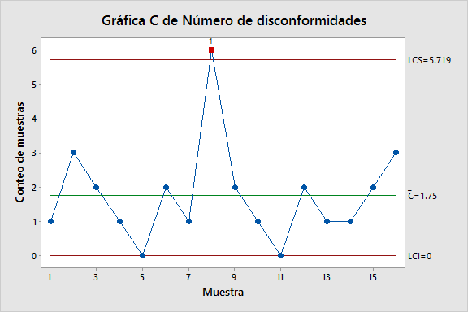
a y b) Se puede observar que el proceso no está bajo control ya que la muestra 8 supera el límite superior. No se logra alcanzar la meta propuesta de defectos por teléfono.

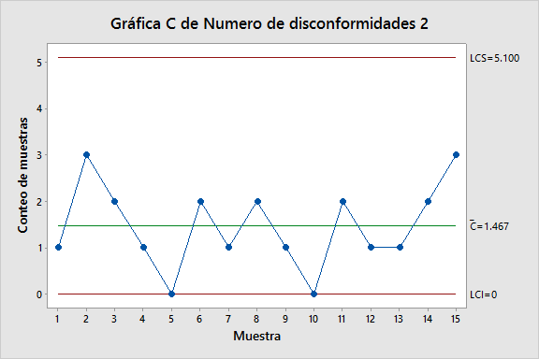
c) Si se elimina la causa asignable y se recalcula la carta podemos ver que el proceso quedaría bajo control estadístico y a su vez se alcanzaría la meta propuesta de 1.5 defectos por teléfono.

13
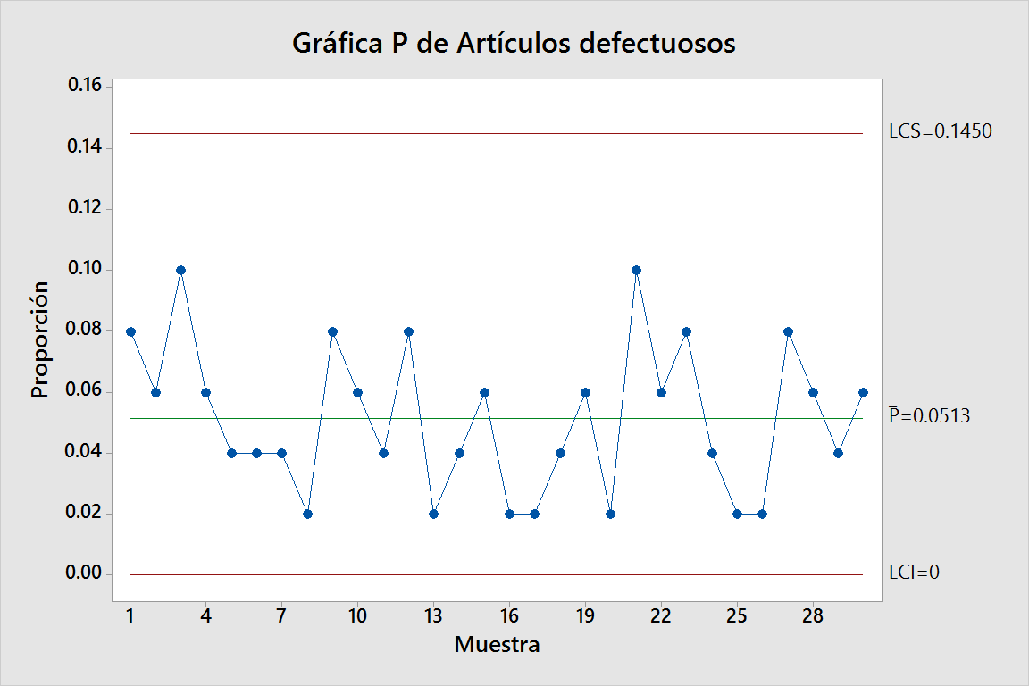
Muestra | 1 | 2 | 3 | 4 | 5 | 6 | 7 | 8 | 9 | 10
Artículos defectuosos | 4 | 3 | 5 | 3 | 2 | 2 | 2 | 1 | 4 | 3
Muestra | 11 | 12 | 13 | 14 | 15 | 16 | 17 | 18 | 19 | 20
Artículos defectuosos | 2 | 4 | 1 | 2 | 3 | 1 | 1 | 2 | 3 | 1
Muestra | 21 | 22 | 23 | 24 | 25 | 26 | 27 | 28 | 29 | 30
Artículos defectuosos | 5 | 3 | 4 | 2 | 1 | 1 | 4 | 3 | 2 | 3

El proceso se observa bajo control estadístico
El estimado de la proporción defectuosa es de 0.0513 por lo que no se cumple la meta.

14
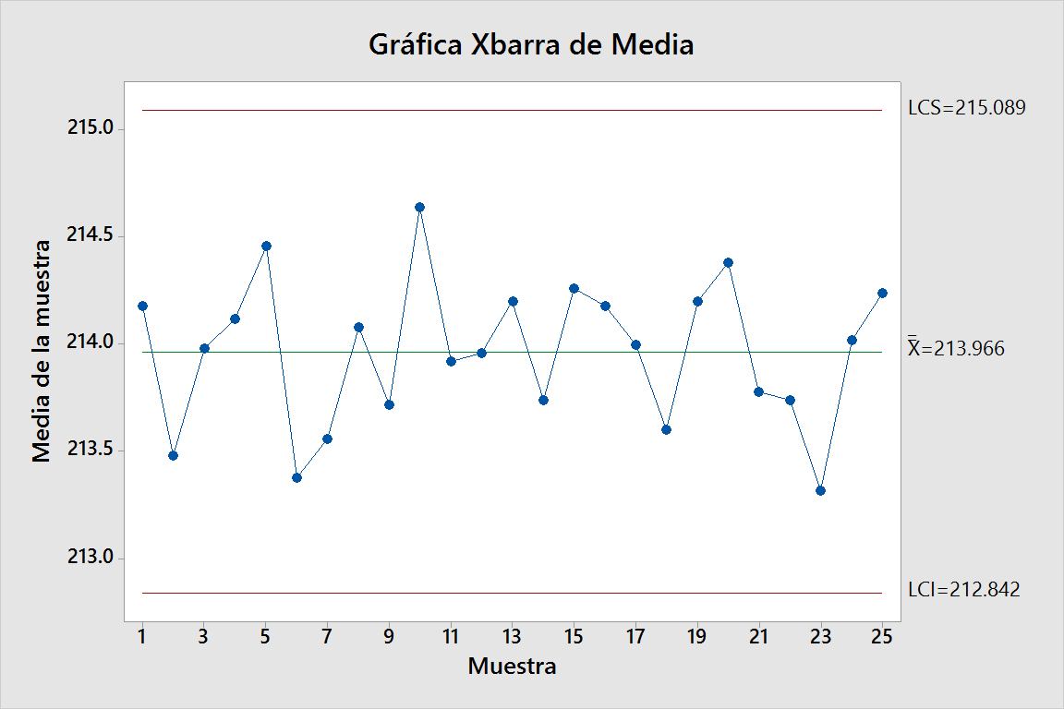
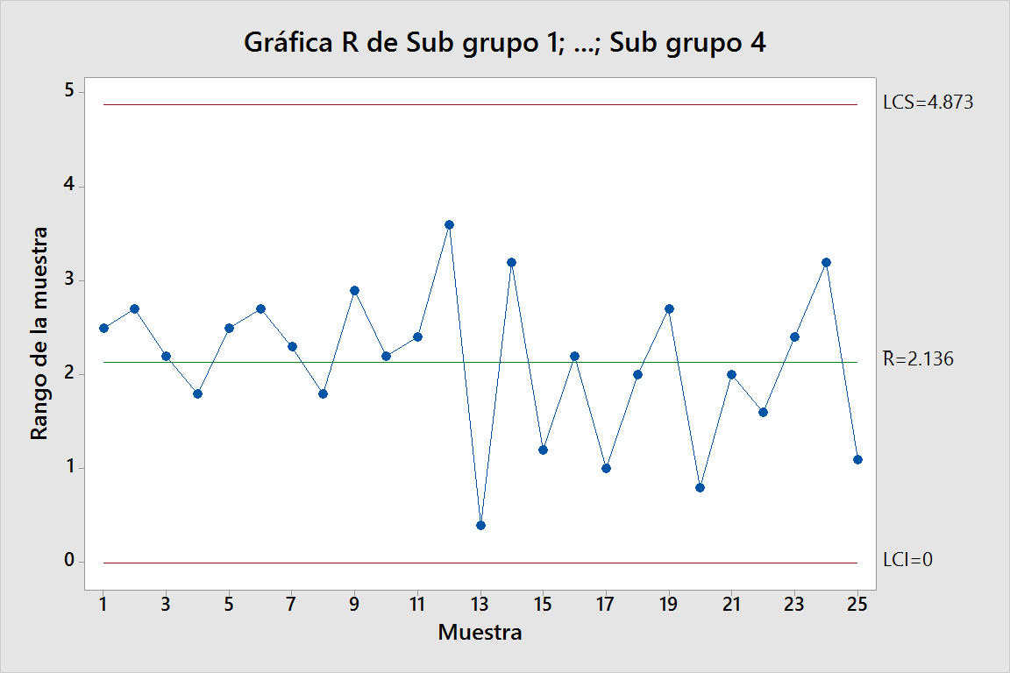
Sub Grupo | 1 | 2 | 3 | 4 | 5 | 6 | 7 | 8 | 9 | 10 | 11 | 12 | 13 | 14 | 15 | 16 | 17 | 18 | 19 | 20 | 21 | 22 | 23 | 24 | 25 | Promedios
Media | 214.18 | 213.48 | 213.98 | 214.12 | 214.46 | 213.38 | 213.56 | 214.08 | 213.72 | 214.64 | 213.92 | 213.96 | 214.20 | 213.74 | 214.26 | 214.18 | 214.00 | 213.60 | 214.20 | 214.38 | 213.78 | 213.74 | 213.32 | 214.02 | 214.24 | 213.966
Rango | 2.50 | 2.70 | 2.20 | 1.80 | 2.50 | 2.70 | 2.30 | 1.80 | 2.90 | 2.20 | 2.40 | 3.60 | 0.40 | 3.20 | 1.20 | 2.20 | 1.00 | 2.00 | 2.70 | 0.80 | 2.00 | 1.60 | 2.40 | 3.20 | 1.10 | 2.136

Especificación | LSE | 218.00 |  |  | 2.136 | σ | 1.037 |  |  | Cpk | A |  | B
 | LCE | 215.00 |  |  | 213.97
 | LIE | 212.00
 |  |  |  | Cp = | 0.96 |  |  |  |  |  | C |  | D
 |  |  |  | Cpk = min | 0.63 | 0.63 | 1.30
 |  |  |  | Cpm = | 0.68 | t= | 1.46 | 1.075 | 1.07
 |  |  |  | St = | 0 |  |  |  |  |  |  |  |  | St
Observando las gráficas el proceso aparenta estar bajo control estadístico. Sin embargo, los índices nos indican lo contrario y son contradictorios los índices de capacidad con lo que indica el índice de estabilidad y las cartas. Esto se debe a la alta variabilidad en los rangos a partir de la muestra 11, se necesita tener las observaciones originales para ver si debido a esta variabilidad hay valores que caen fuera de especificaciones ya que los promedios no lo hacen, pero con una variabilidad tan alta no se puede asegurar que no haya productos que no cumplan con especificaciones y así nos lo indica el Cpk. Se recomienda tomar más muestras para poder concluir.

19
Gráfico de Control p
 | Fracción | LCL | CCL | UCL
 | 0.070588235294 | 0.03842721039 | 0.11058823529 | 0.1827492602
 | 0.12941176471 | 0.03842721039 | 0.11058823529 | 0.1827492602
 | 0.058823529412 | 0.03842721039 | 0.11058823529 | 0.1827492602
 | 0.11764705882 | 0.03842721039 | 0.11058823529 | 0.1827492602
 | 0.14117647059 | 0.03842721039 | 0.11058823529 | 0.1827492602
 | 0.058823529412 | 0.03842721039 | 0.11058823529 | 0.1827492602
 | 0.088235294118 | 0.03842721039 | 0.11058823529 | 0.1827492602
 | 0.12941176471 | 0.03842721039 | 0.11058823529 | 0.1827492602
 | 0.064705882353 | 0.03842721039 | 0.11058823529 | 0.1827492602
 | 0.11764705882 | 0.03842721039 | 0.11058823529 | 0.1827492602
 | 0.19411764706 | 0.03842721039 | 0.11058823529 | 0.1827492602
 | 0.20588235294 | 0.03842721039 | 0.11058823529 | 0.1827492602
 | 0.1 | 0.03842721039 | 0.11058823529 | 0.1827492602
 | 0.070588235294 | 0.03842721039 | 0.11058823529 | 0.1827492602
 | 0.14705882353 | 0.03842721039 | 0.11058823529 | 0.1827492602
 | 0.064705882353 | 0.03842721039 | 0.11058823529 | 0.1827492602
 | 0.11764705882 | 0.03842721039 | 0.11058823529 | 0.1827492602
 | 0.1 | 0.03842721039 | 0.11058823529 | 0.1827492602
 | 0.12941176471 | 0.03842721039 | 0.11058823529 | 0.1827492602
 | 0.10588235294 | 0.03842721039 | 0.11058823529 | 0.1827492602
 |  |  |  |  |  |  |  | Límites | Límites recalculados
a) | n = | 170 |  | 0.0006 | 0.0241 |  | CCL | 0.111 | 0.101 | 0.079
 | Día | Disconformes | Fracción | LCL | CCL | UCL | UCL | 0.183 | 0.170 | 0.141
 | 1 | 12 | 0.071 | 0.038 | 0.111 | 0.183 | LCL | 0.038 | 0.031 | 0.017
 | 2 | 22 | 0.129 | 0.038 | 0.111 | 0.183
 | 3 | 10 | 0.059 | 0.038 | 0.111 | 0.183
 | 4 | 20 | 0.118 | 0.038 | 0.111 | 0.183
 | 5 | 24 | 0.141 | 0.038 | 0.111 | 0.183
 | 6 | 10 | 0.059 | 0.038 | 0.111 | 0.183
 | 7 | 15 | 0.088 | 0.038 | 0.111 | 0.183
 | 8 | 22 | 0.129 | 0.038 | 0.111 | 0.183
 | 9 | 11 | 0.065 | 0.038 | 0.111 | 0.183
 | 10 | 20 | 0.118 | 0.038 | 0.111 | 0.183
 | 11 | 33 | 0.194 | 0.038 | 0.111 | 0.183
 | 12 | 35 | 0.206 | 0.038 | 0.111 | 0.183
 | 13 | 17 | 0.100 | 0.038 | 0.111 | 0.183
 | 14 | 12 | 0.071 | 0.038 | 0.111 | 0.183
 | 15 | 25 | 0.147 | 0.038 | 0.111 | 0.183
 | 16 | 11 | 0.065 | 0.038 | 0.111 | 0.183
 | 17 | 20 | 0.118 | 0.038 | 0.111 | 0.183
 | 18 | 17 | 0.100 | 0.038 | 0.111 | 0.183
 | 19 | 22 | 0.129 | 0.038 | 0.111 | 0.183
 | 20 | 18 | 0.106 | 0.038 | 0.111 | 0.183
 |  | 376
 |  |  |  | 0.0005 | 0.0231
Gráfico de control p
 | Fracción | LCL | CCL | UCL
 | 0.070588235294 | 0.031426685787 | 0.10065359477 | 0.16988050376
 | 0.12941176471 | 0.031426685787 | 0.10065359477 | 0.16988050376
 | 0.058823529412 | 0.031426685787 | 0.10065359477 | 0.16988050376
 | 0.11764705882 | 0.031426685787 | 0.10065359477 | 0.16988050376
 | 0.14117647059 | 0.031426685787 | 0.10065359477 | 0.16988050376
 | 0.058823529412 | 0.031426685787 | 0.10065359477 | 0.16988050376
 | 0.088235294118 | 0.031426685787 | 0.10065359477 | 0.16988050376
 | 0.12941176471 | 0.031426685787 | 0.10065359477 | 0.16988050376
 | 0.064705882353 | 0.031426685787 | 0.10065359477 | 0.16988050376
 | 0.11764705882 | 0.031426685787 | 0.10065359477 | 0.16988050376
 | 0.1 | 0.031426685787 | 0.10065359477 | 0.16988050376
 | 0.070588235294 | 0.031426685787 | 0.10065359477 | 0.16988050376
 | 0.14705882353 | 0.031426685787 | 0.10065359477 | 0.16988050376
 | 0.064705882353 | 0.031426685787 | 0.10065359477 | 0.16988050376
 | 0.11764705882 | 0.031426685787 | 0.10065359477 | 0.16988050376
 | 0.1 | 0.031426685787 | 0.10065359477 | 0.16988050376
 | 0.12941176471 | 0.031426685787 | 0.10065359477 | 0.16988050376
 | 0.10588235294 | 0.031426685787 | 0.10065359477 | 0.16988050376
 | Día | Disconformes | Fracción | LCL | CCL | UCL
 | 1 | 12 | 0.071 | 0.031 | 0.101 | 0.170
 | 2 | 22 | 0.129 | 0.031 | 0.101 | 0.170
 | 3 | 10 | 0.059 | 0.031 | 0.101 | 0.170
 | 4 | 20 | 0.118 | 0.031 | 0.101 | 0.170
 | 5 | 24 | 0.141 | 0.031 | 0.101 | 0.170
 | 6 | 10 | 0.059 | 0.031 | 0.101 | 0.170
 | 7 | 15 | 0.088 | 0.031 | 0.101 | 0.170
 | 8 | 22 | 0.129 | 0.031 | 0.101 | 0.170
 | 9 | 11 | 0.065 | 0.031 | 0.101 | 0.170
 | 10 | 20 | 0.118 | 0.031 | 0.101 | 0.170
 | 13 | 17 | 0.100 | 0.031 | 0.101 | 0.170
 | 14 | 12 | 0.071 | 0.031 | 0.101 | 0.170
 | 15 | 25 | 0.147 | 0.031 | 0.101 | 0.170
 | 16 | 11 | 0.065 | 0.031 | 0.101 | 0.170
 | 17 | 20 | 0.118 | 0.031 | 0.101 | 0.170
 | 18 | 17 | 0.100 | 0.031 | 0.101 | 0.170
 | 19 | 22 | 0.129 | 0.031 | 0.101 | 0.170
 | 20 | 18 | 0.106 | 0.031 | 0.101 | 0.170
 |  | 308
 |  | 134 |  | 0.0004 | 0.0207

b) | Día | Disconformes
 | 21 | 13
 | 22 | 15 |  |  | Ho: P1 = P2 |  |  | Ho= El proceso se mantiene igual
 | 23 | 12 |  |  | H1: P1 > P2 |  |  | Ha= El proceso ha mejorado
 | 24 | 11
 | 25 | 18 |  | P1 = | 0.1007 |  | P = | 0.0218 | P'= | 0.092857142857 | q'= | 0.90714285714 | 0.00091503267974 | 0.0087793791162
 | 26 | 15 |  | P2 = | 0.0788 |  | Z0 = | 2.4865
 | 27 | 11 |  |  |  |  | Z0.05 = | 1.6450
 | 28 | 17 |  |  |  |  |  | Se rechaza Ho y se concluye que el proceso ha mejorado.
 | 28 | 10
 | 30 | 12
 |  | 134

20
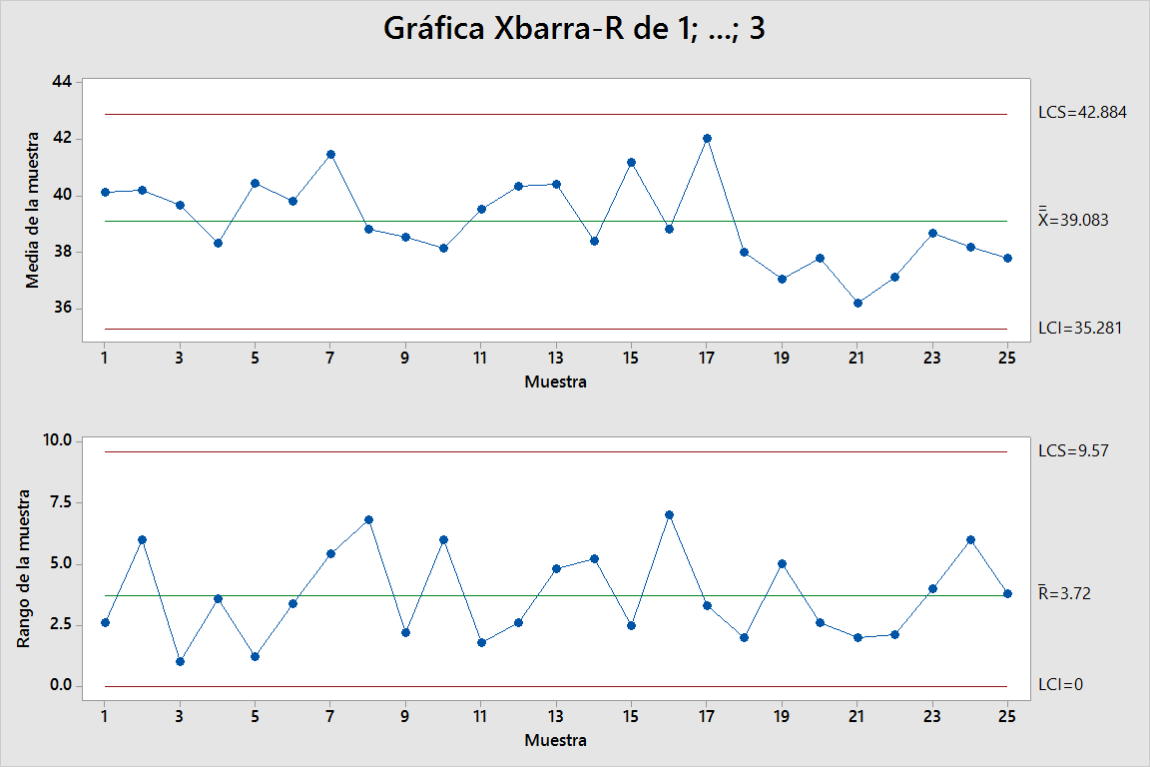
 | Observación
Muestra | 1 | 2 | 3 | Promedio | Rango
1 | 41.40 | 38.80 | 40.20 | 40.13 | 2.60
2 | 43.00 | 37.00 | 40.60 | 40.20 | 6.00
3 | 39.60 | 40.20 | 39.20 | 39.67 | 1.00
4 | 39.00 | 39.80 | 36.20 | 38.33 | 3.60
5 | 39.80 | 41.00 | 40.50 | 40.43 | 1.20
6 | 40.00 | 38.00 | 41.40 | 39.80 | 3.40
7 | 44.40 | 39.00 | 41.00 | 41.47 | 5.40
8 | 43.00 | 37.20 | 36.20 | 38.80 | 6.80
9 | 37.60 | 39.80 | 38.20 | 38.53 | 2.20
10 | 34.20 | 40.00 | 40.20 | 38.13 | 6.00
11 | 40.00 | 40.20 | 38.40 | 39.53 | 1.80
12 | 40.80 | 41.40 | 38.80 | 40.33 | 2.60
13 | 38.20 | 43.00 | 40.00 | 40.40 | 4.80
14 | 40.20 | 35.00 | 40.00 | 38.40 | 5.20
15 | 39.90 | 42.40 | 41.30 | 41.20 | 2.50
16 | 42.00 | 35.00 | 39.50 | 38.83 | 7.00
17 | 40.40 | 42.00 | 43.70 | 42.03 | 3.30
18 | 39.00 | 37.00 | 38.00 | 38.00 | 2.00
19 | 35.00 | 36.20 | 40.00 | 37.07 | 5.00
20 | 36.40 | 38.00 | 39.00 | 37.80 | 2.60
21 | 36.60 | 35.00 | 37.00 | 36.20 | 2.00
22 | 36.00 | 38.10 | 37.30 | 37.13 | 2.10
23 | 37.00 | 38.00 | 41.00 | 38.67 | 4.00
24 | 41.00 | 35.00 | 38.50 | 38.17 | 6.00
25 | 39.80 | 37.60 | 36.00 | 37.80 | 3.80

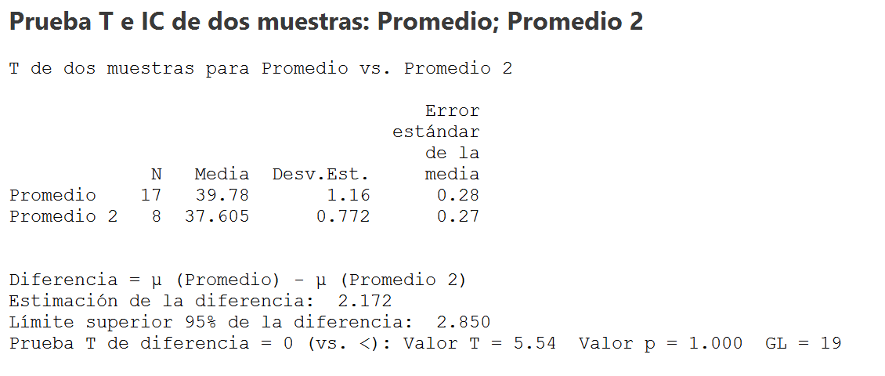
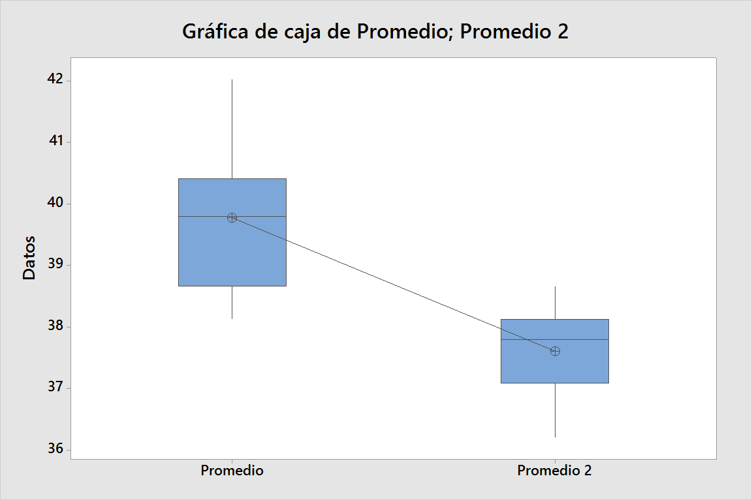
a) Se pude observar que ocurre el patrón #1, cambios en el nivel del proceso, analizando el caso se deduce que el proceso ha mejorado gracias a los esfuerzos del equipo seis sigma.

b) Se rechaza la hipótesis nula de igualdad de medias por lo que se acepta la hipótesis altarnativa de que el proceso ha mejorado ya que los tiempos de armado son menores.

22
n = | 5 | Costo material | $10.00 | Límites del proceso
LCS = | 9.628 | Costo remaquinado | $3.50 | LCS = | 9.635
LCC = | 9.6 | Costo operación | $9.35 | LCC = | 9.6
LIC = | 9.572 | Costo destrucción | $4.00 | LIC = | 9.565

R = | 0.035 |  | d2 = | 2.32
Sigma = | 0.015086206897

 |  | Posición actual
 |  | x = | 9.6
 |  | Defectuosas | 0.61866666667 | 73.19% | 26.81%
 |  | Remaquinado | -0.61866666667 | 26.81% | 26.81%
 |  | Buenas |  |  | 46.39%
 |  | Costo esperado |  | $21.36 | 100.00%

Buenas

remaquinado
defectuosas

